Accueil
Présentation de Tournoi Victoires

Pour la gestion d'un tournoi défi, dans une activité duelle, et sur un cycle

Mode d'emploi
Permet d'accéder au mode d'emploi de l'application
Auteurs :
François GAAG et Eric PANASSIER
Groupe TICE et EPS - Académie de Lyon
Version :
Version 1.0 du 14 janvier 2012
Nous contacter :
francois.gaag@ac-lyon.fr
eric.panassier@ac-lyon.fr
Permet de commencer le tournoi après renseignement des Noms, Prénoms, Classe, Absences et Inaptes
Renseigner les élèves

Poursuivre le Tournoi
de la séance précédente
Permet d'accéder directement au tournoi de la séance précédente
si celui-ci n'a pas été terminé.
Les pratiquants doivent être les mêmes qu'à la séance précédente.

R.A.Z. Totale
Récupérer un classement précédant
Permet de récupérer le classement d'une séance précédente
C'est le cas si on gère plusieurs classes avec le même fichier par exemple.

Cette application n'est pas verrouillée par mot de passe. Vous pourez donc la modifier à votre convenance. Il s'agit d'un tournoi qui vous permettra de classer vos élèves.
Un élève ne peut défier qu'un autre élève qui a le même nombre de victoires que lui.
Ctrl + Shift + D => Déverrouillage de l'application (L'application est verrouillée par défaut)
Ctrl + Shift + V => Verrouillage de l'application | Cette oeuvre est sous licence Creative Commons Paternité - Pas d'Utilisation Commerciale 2.0 France.

Explications
Retour à l'accueil
Explications de l'application :

Il s'agit d'une application qui gère un tournoi défi en fonction du nombre de victoires.
L'enseignant n'a que 2 étapes à suivre et le reste peut être réalisé par les élèves :

Entrer les élèves
 | Cette étape vous permet de renseigner les noms, les prénoms et la classe des élèves
 | sous 2 formes différentes (soit en 2 colonnes différentes, soit sous une forme concaténée, cad nom + prénom)

Revenir à l'accueil
 |  | Remise à zéro des Noms et Prénoms

Débuter la Séance
 | Cette étape vous permet de renseigner les Absents et les Inaptes : Pour cela, il faut cliquer sur la case blanche
 | devant le prénom, puis cliquer sur inapte ou absent. Cela rempli automatiquement le nombre d'élèves pour la séance.

 |  | Permet de revenir à la page précédente pour ajouter un prénom oublié.

Accéder à l'application Tournoi Victoires
 | Cette étape vous fait accéder au tournoi défi et nous allons voir comment utiliser l'application :
3
2
1

1 - Pour accorder une victoire à un joueur, il suffit de sélectionner le joueur dans la colonne de gauche puis de cliquer sur le bouton "Victoire".
Si vous vous êtes trompés, il vous suffit de sélectionner de nouveau ce joueur puis de cliquer sur le bouton "Correction".

2 - Le bouton "Classement" permet aux élèves ou à l'enseignant de se tenir au courant au fur et à mesure du classement exact des élèves qui tient
compte du nombre de victoires.
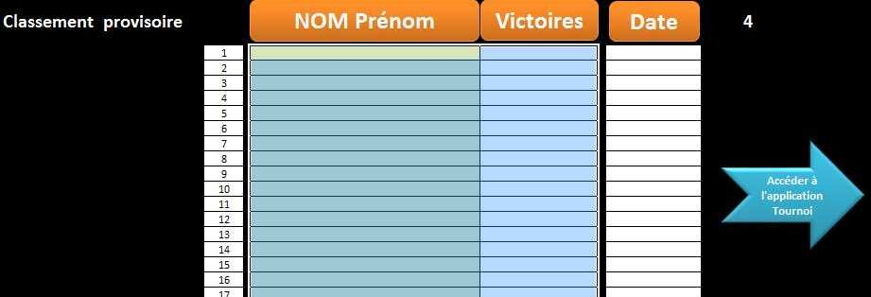

Il vous suffira alors de cliquer sur le bouton "Accéder à l'application Tournoi" pour revenir au tournoi.

Permet d'accéder aux archives et aux classements des élèves sur l'ensemble des tournois
3 - A la fin du cours ou lorsque vous avez terminé le tournoi, vous pouvez l'archiver en cliquant sur le bouton "Archiver".
Il est possible d'archiver jusqu'à 8 tournois et vous arrivez sur cette page :
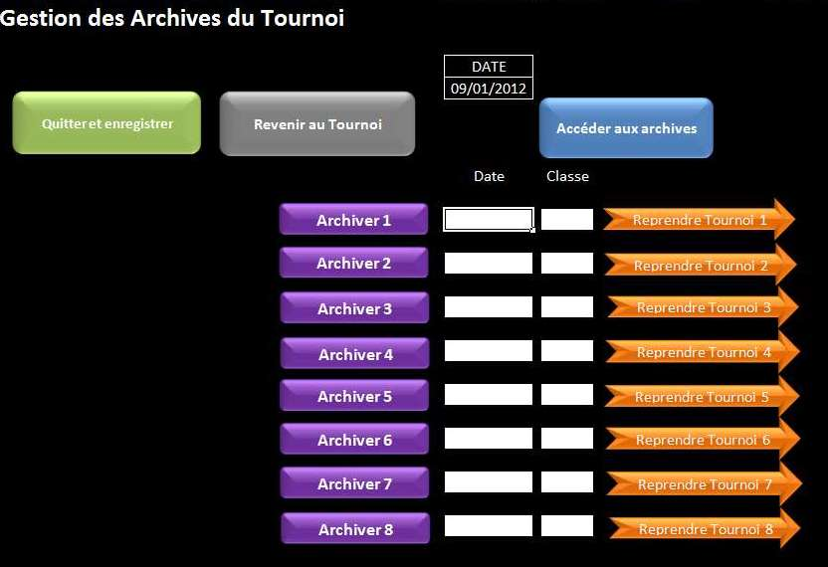
Permet de revenir au tournoi

Permet d'archiver chaque tournoi individuellement par classe et par date - jusqu'à 8 tournois différents conservés

Permet de reprendre un tournoi
archivé la séance précédente
si celui-ci n'a pas été achevé.

Avant la séance
Quitter et enregistrer
R.A.Z. Noms
Débuter la Séance
Feuille de saisie des Noms et des Prénoms des participants |  |  |  | Classe
Accueil
 | NOM | Prénom |  | NOM Prénom
1 |  |  | 1 |  | 1
2 |  |  | 2 |  | 2
3 |  |  | 3 |  | 3
4 |  |  | 4 |  | 4
5 |  |  | 5 |  | 5
6 |  |  | 6 |  | 6
7 |  |  | 7 |  | 7
8 |  |  | 8 |  | 8
9 |  |  | 9 |  | 9
10 |  |  | 10 |  | 10
11 |  |  | 11 |  | 11
12 |  |  | 12 |  | 12
13 |  |  | 13 |  | 13
14 |  |  | 14 |  | 14
15 |  |  | 15 |  | 15
16 |  |  | 16 |  | 16
17 |  |  | 17 |  | 17
18 |  |  | 18 |  | 18
19 |  |  | 19 |  | 19
20 |  |  | 20 |  | 20
21 |  |  | 21 |  | 21
22 |  |  | 22 |  | 22
23 |  |  | 23 |  | 23
24 |  |  | 24 |  | 24
25 |  |  | 25 |  | 25
26 |  |  | 26 |  | 26
27 |  |  | 27 |  | 27
28 |  |  | 28 |  | 28
29 |  |  | 29 |  | 29
30 |  |  | 30 |  | 30
31 |  |  | 31 |  | 31
32 |  |  | 32 |  | 32
33 |  |  | 33 |  | 33
34 |  |  | 34 |  | 34
35 |  |  | 35 |  | 35
36 |  |  | 36 |  | 36
37 |  |  | 37 |  | 37
38 |  |  | 38 |  | 38
39 |  |  | 39 |  | 39
40 |  |  | 40 |  | 40

Paramétrages
 | Passage de ceinture |  |  |  |  | Nombre d'élèves

 | en | 7 | victoires |  |  | 40
Retour Accueil
Débuter la Séance
 | Ceintures
 | Blanche | 1 | 6
 | Jaune | 7 | 13
Entrer les élèves
 | Orange | 14 | 20
 | Verte | 21 | 27
 | Bleue | 28 | 34
 | Marron | 35 | 41
 | Noir | 42 | 42 et +

Paramétrage des couleurs de ceinture - Nombre de victoires nécessaires pour obtenir la ceinture supérieure

 |  |  | Nbe élèves
 |  |  | 7 | 2
 |  |  | 8 | 2
 |  |  | 9 | 2
 |  |  | 10 | 2
 |  |  | 11 | 2
 |  |  | 12 | 2
 |  |  | 13 | 2
 |  |  | 14 | 2
 |  |  | 15 | 2
 |  |  | 16 | 3
 |  |  | 17 | 3
 |  |  | 18 | 3
 |  |  | 19 | 3
 |  |  | 20 | 3
 |  |  | 21 | 3
 |  |  | 22 | 4
 |  |  | 23 | 4
 |  |  | 24 | 4
 |  |  | 25 | 4
 |  |  | 26 | 4
 |  |  | 27 | 4
 |  |  | 28 | 5
 |  |  | 29 | 5
 |  |  | 30 | 5
 |  |  | 31 | 5
 |  |  | 32 | 5
 |  |  | 33 | 5
 |  |  | 34 | 6
 |  |  | 35 | 6
 |  |  | 36 | 6
 |  |  | 37 | 6
 |  |  | 38 | 6
 |  |  | 39 | 6
 |  |  | 40 | 7

Gestion des Archives du Tournoi

Quitter et enregistrer
Revenir au Tournoi
 |  |  |  | DATE
 |  |  |  | 2012-02-11
Accéder aux archives

 |  |  |  | Date | Classe
Archiver 1
Reprendre Tournoi 1

Archiver 2
Reprendre Tournoi 2

Archiver 3
Reprendre Tournoi 3

Archiver 4
Reprendre Tournoi 4

Archiver 5
Reprendre Tournoi 5

Archiver 6
Reprendre Tournoi 6

Archiver 7
Reprendre Tournoi 7

Archiver 8
Reprendre Tournoi 8

Débuter la séance
Présent(e)
Inapte
Absent(e)
Accéder à l'application Tournoi Victoires
Corriger Prénoms
Feuille de saisie des Absences et des Inaptitudes
 | 40 | 0 | 0 | 40
0 | Absence / Inaptitude |  |  | NOM Prénom (classement alphabétique)
1 |  |  |  |  | 1
2 |  |  |  |  | 2
3 |  |  |  |  | 3
4 |  |  |  |  | 4
5 |  |  |  |  | 5
6 |  |  |  |  | 6
7 |  |  |  |  | 7
8 |  |  |  |  | 8
9 |  |  |  |  | 9
10 |  |  |  |  | 10
11 |  |  |  |  | 11
12 |  |  |  |  | 12
13 |  |  |  |  | 13
14 |  |  |  |  | 14
15 |  |  |  |  | 15
16 |  |  |  |  | 16
17 |  |  |  |  | 17
18 |  |  |  |  | 18
19 |  |  |  |  | 19
20 |  |  |  |  | 20
21 |  |  |  |  | 21
22 |  |  |  |  | 22
23 |  |  |  |  | 23
24 |  |  |  |  | 24
25 |  |  |  |  | 25
26 |  |  |  |  | 26
27 |  |  |  |  | 27
28 |  |  |  |  | 28
29 |  |  |  |  | 29
30 |  |  |  |  | 30
31 |  |  |  |  | 31
32 |  |  |  |  | 32
33 |  |  |  |  | 33
34 |  |  |  |  | 34
35 |  |  |  |  | 35
36 |  |  |  |  | 36
37 |  |  |  |  | 37
38 |  |  |  |  | 38
39 |  |  |  |  | 39
40 |  |  |  |  | 40

Tournoi Victoires
Victoire
Correction
Archiver
Accueil
Quitter et enregistrer
Voir Classement
 | Nombre de Victoires |  |  |  | Le | 2012-02-11
NOM Prénom |  | 1 | 6 | 7 | 13 | 14 | 20 | 21 | 27 | 28 | 34 | 35 | 41 | 42 | 42 et +
 | 0 |  |  |  |  |  |  |  |  |  |  |  |  |  |  | n | 40
 | 0 |  |  |  |  |  |  |  |  |  |  |  |  |  |  | n | 40
 | 0 |  |  |  |  |  |  |  |  |  |  |  |  |  |  | n | 40
 | 0 |  |  |  |  |  |  |  |  |  |  |  |  |  |  | n | 40
 | 0 |  |  |  |  |  |  |  |  |  |  |  |  |  |  | n | 40
 | 0 |  |  |  |  |  |  |  |  |  |  |  |  |  |  | n | 40
 | 0 |  |  |  |  |  |  |  |  |  |  |  |  |  |  | n | 40
 | 0 |  |  |  |  |  |  |  |  |  |  |  |  |  |  | n | 40
 | 0 |  |  |  |  |  |  |  |  |  |  |  |  |  |  | n | 40
 | 0 |  |  |  |  |  |  |  |  |  |  |  |  |  |  | n | 40
 | 0 |  |  |  |  |  |  |  |  |  |  |  |  |  |  | n | 40
 | 0 |  |  |  |  |  |  |  |  |  |  |  |  |  |  | n | 40
 | 0 |  |  |  |  |  |  |  |  |  |  |  |  |  |  | n | 40
 | 0 |  |  |  |  |  |  |  |  |  |  |  |  |  |  | n | 40
 | 0 |  |  |  |  |  |  |  |  |  |  |  |  |  |  | n | 40
 | 0 |  |  |  |  |  |  |  |  |  |  |  |  |  |  | n | 40
 | 0 |  |  |  |  |  |  |  |  |  |  |  |  |  |  | n | 40
 | 0 |  |  |  |  |  |  |  |  |  |  |  |  |  |  | n | 40
 | 0 |  |  |  |  |  |  |  |  |  |  |  |  |  |  | n | 40
 | 0 |  |  |  |  |  |  |  |  |  |  |  |  |  |  | n | 40
 | 0 |  |  |  |  |  |  |  |  |  |  |  |  |  |  | n | 40
 | 0 |  |  |  |  |  |  |  |  |  |  |  |  |  |  | n | 40
 | 0 |  |  |  |  |  |  |  |  |  |  |  |  |  |  | n | 40
 | 0 |  |  |  |  |  |  |  |  |  |  |  |  |  |  | n | 40
 | 0 |  |  |  |  |  |  |  |  |  |  |  |  |  |  | n | 40
 | 0 |  |  |  |  |  |  |  |  |  |  |  |  |  |  | n | 40
 | 0 |  |  |  |  |  |  |  |  |  |  |  |  |  |  | n | 40
 | 0 |  |  |  |  |  |  |  |  |  |  |  |  |  |  | n | 40
 | 0 |  |  |  |  |  |  |  |  |  |  |  |  |  |  | n | 40
 | 0 |  |  |  |  |  |  |  |  |  |  |  |  |  |  | n | 40
 | 0 |  |  |  |  |  |  |  |  |  |  |  |  |  |  | n | 40
 | 0 |  |  |  |  |  |  |  |  |  |  |  |  |  |  | n | 40
 | 0 |  |  |  |  |  |  |  |  |  |  |  |  |  |  | n | 40
 | 0 |  |  |  |  |  |  |  |  |  |  |  |  |  |  | n | 40
 | 0 |  |  |  |  |  |  |  |  |  |  |  |  |  |  | n | 40
 | 0 |  |  |  |  |  |  |  |  |  |  |  |  |  |  | n | 40
 | 0 |  |  |  |  |  |  |  |  |  |  |  |  |  |  | n | 40
 | 0 |  |  |  |  |  |  |  |  |  |  |  |  |  |  | n | 40
 | 0 |  |  |  |  |  |  |  |  |  |  |  |  |  |  | n | 40
 | 0 |  |  |  |  |  |  |  |  |  |  |  |  |  |  | n | 40

 | 0

Classement
NOM Prénom
Victoires
Date
Classement provisoire
 | 1
 | 2
 | 3
 | 4
 | 5
 | 6
Accéder à l'application Tournoi Victoires
 | 7
 | 8
 | 9
 | 10
 | 11
 | 12
 | 13
 | 14
 | 15
 | 16
 | 17
 | 18
 | 19
 | 20
 | 21
 | 22
 | 23
 | 24
 | 25
 | 26
 | 27
 | 28
 | 29
 | 30
 | 31
 | 32
 | 33
 | 34
 | 35
 | 36
 | 37
 | 38
 | 39
 | 40

Archives
Date
NOMS Prénoms
Retour aux archives
Archive | Date | NOMS Prénoms | Classt | Classe
1 |  |  | 1
1 |  |  | 2
1 |  |  | 3
1 |  |  | 4
1 |  |  | 5
1 |  |  | 6
1 |  |  | 7
1 |  |  | 8
1 |  |  | 9
1 |  |  | 10
1 |  |  | 11
1 |  |  | 12
1 |  |  | 13
1 |  |  | 14
1 |  |  | 15
1 |  |  | 16
1 |  |  | 17
1 |  |  | 18
1 |  |  | 19
1 |  |  | 20
1 |  |  | 21
1 |  |  | 22
1 |  |  | 23
1 |  |  | 24
1 |  |  | 25
1 |  |  | 26
1 |  |  | 27
1 |  |  | 28
1 |  |  | 29
1 |  |  | 30
1 |  |  | 31
1 |  |  | 32
1 |  |  | 33
1 |  |  | 34
1 |  |  | 35
1 |  |  | 36
1 |  |  | 37
1 |  |  | 38
1 |  |  | 39
1 |  |  | 40
2 |  |  | 1
2 |  |  | 2
2 |  |  | 3
2 |  |  | 4
2 |  |  | 5
2 |  |  | 6
2 |  |  | 7
2 |  |  | 8
2 |  |  | 9
2 |  |  | 10
2 |  |  | 11
2 |  |  | 12
2 |  |  | 13
2 |  |  | 14
2 |  |  | 15
2 |  |  | 16
2 |  |  | 17
2 |  |  | 18
2 |  |  | 19
2 |  |  | 20
2 |  |  | 21
2 |  |  | 22
2 |  |  | 23
2 |  |  | 24
2 |  |  | 25
2 |  |  | 26
2 |  |  | 27
2 |  |  | 28
2 |  |  | 29
2 |  |  | 30
2 |  |  | 31
2 |  |  | 32
2 |  |  | 33
2 |  |  | 34
2 |  |  | 35
2 |  |  | 36
2 |  |  | 37
2 |  |  | 38
2 |  |  | 39
2 |  |  | 40
3 |  |  | 1
3 |  |  | 2
3 |  |  | 3
3 |  |  | 4
3 |  |  | 5
3 |  |  | 6
3 |  |  | 7
3 |  |  | 8
3 |  |  | 9
3 |  |  | 10
3 |  |  | 11
3 |  |  | 12
3 |  |  | 13
3 |  |  | 14
3 |  |  | 15
3 |  |  | 16
3 |  |  | 17
3 |  |  | 18
3 |  |  | 19
3 |  |  | 20
3 |  |  | 21
3 |  |  | 22
3 |  |  | 23
3 |  |  | 24
3 |  |  | 25
3 |  |  | 26
3 |  |  | 27
3 |  |  | 28
3 |  |  | 29
3 |  |  | 30
3 |  |  | 31
3 |  |  | 32
3 |  |  | 33
3 |  |  | 34
3 |  |  | 35
3 |  |  | 36
3 |  |  | 37
3 |  |  | 38
3 |  |  | 39
3 |  |  | 40
4 |  |  | 1
4 |  |  | 2
4 |  |  | 3
4 |  |  | 4
4 |  |  | 5
4 |  |  | 6
4 |  |  | 7
4 |  |  | 8
4 |  |  | 9
4 |  |  | 10
4 |  |  | 11
4 |  |  | 12
4 |  |  | 13
4 |  |  | 14
4 |  |  | 15
4 |  |  | 16
4 |  |  | 17
4 |  |  | 18
4 |  |  | 19
4 |  |  | 20
4 |  |  | 21
4 |  |  | 22
4 |  |  | 23
4 |  |  | 24
4 |  |  | 25
4 |  |  | 26
4 |  |  | 27
4 |  |  | 28
4 |  |  | 29
4 |  |  | 30
4 |  |  | 31
4 |  |  | 32
4 |  |  | 33
4 |  |  | 34
4 |  |  | 35
4 |  |  | 36
4 |  |  | 37
4 |  |  | 38
4 |  |  | 39
4 |  |  | 40
5 |  |  | 1
5 |  |  | 2
5 |  |  | 3
5 |  |  | 4
5 |  |  | 5
5 |  |  | 6
5 |  |  | 7
5 |  |  | 8
5 |  |  | 9
5 |  |  | 10
5 |  |  | 11
5 |  |  | 12
5 |  |  | 13
5 |  |  | 14
5 |  |  | 15
5 |  |  | 16
5 |  |  | 17
5 |  |  | 18
5 |  |  | 19
5 |  |  | 20
5 |  |  | 21
5 |  |  | 22
5 |  |  | 23
5 |  |  | 24
5 |  |  | 25
5 |  |  | 26
5 |  |  | 27
5 |  |  | 28
5 |  |  | 29
5 |  |  | 30
5 |  |  | 31
5 |  |  | 32
5 |  |  | 33
5 |  |  | 34
5 |  |  | 35
5 |  |  | 36
5 |  |  | 37
5 |  |  | 38
5 |  |  | 39
5 |  |  | 40
6 |  |  | 1
6 |  |  | 2
6 |  |  | 3
6 |  |  | 4
6 |  |  | 5
6 |  |  | 6
6 |  |  | 7
6 |  |  | 8
6 |  |  | 9
6 |  |  | 10
6 |  |  | 11
6 |  |  | 12
6 |  |  | 13
6 |  |  | 14
6 |  |  | 15
6 |  |  | 16
6 |  |  | 17
6 |  |  | 18
6 |  |  | 19
6 |  |  | 20
6 |  |  | 21
6 |  |  | 22
6 |  |  | 23
6 |  |  | 24
6 |  |  | 25
6 |  |  | 26
6 |  |  | 27
6 |  |  | 28
6 |  |  | 29
6 |  |  | 30
6 |  |  | 31
6 |  |  | 32
6 |  |  | 33
6 |  |  | 34
6 |  |  | 35
6 |  |  | 36
6 |  |  | 37
6 |  |  | 38
6 |  |  | 39
6 |  |  | 40
7 |  |  | 1
7 |  |  | 2
7 |  |  | 3
7 |  |  | 4
7 |  |  | 5
7 |  |  | 6
7 |  |  | 7
7 |  |  | 8
7 |  |  | 9
7 |  |  | 10
7 |  |  | 11
7 |  |  | 12
7 |  |  | 13
7 |  |  | 14
7 |  |  | 15
7 |  |  | 16
7 |  |  | 17
7 |  |  | 18
7 |  |  | 19
7 |  |  | 20
7 |  |  | 21
7 |  |  | 22
7 |  |  | 23
7 |  |  | 24
7 |  |  | 25
7 |  |  | 26
7 |  |  | 27
7 |  |  | 28
7 |  |  | 29
7 |  |  | 30
7 |  |  | 31
7 |  |  | 32
7 |  |  | 33
7 |  |  | 34
7 |  |  | 35
7 |  |  | 36
7 |  |  | 37
7 |  |  | 38
7 |  |  | 39
7 |  |  | 40
8 |  |  | 1
8 |  |  | 2
8 |  |  | 3
8 |  |  | 4
8 |  |  | 5
8 |  |  | 6
8 |  |  | 7
8 |  |  | 8
8 |  |  | 9
8 |  |  | 10
8 |  |  | 11
8 |  |  | 12
8 |  |  | 13
8 |  |  | 14
8 |  |  | 15
8 |  |  | 16
8 |  |  | 17
8 |  |  | 18
8 |  |  | 19
8 |  |  | 20
8 |  |  | 21
8 |  |  | 22
8 |  |  | 23
8 |  |  | 24
8 |  |  | 25
8 |  |  | 26
8 |  |  | 27
8 |  |  | 28
8 |  |  | 29
8 |  |  | 30
8 |  |  | 31
8 |  |  | 32
8 |  |  | 33
8 |  |  | 34
8 |  |  | 35
8 |  |  | 36
8 |  |  | 37
8 |  |  | 38
8 |  |  | 39
8 |  |  | 40

